关系图
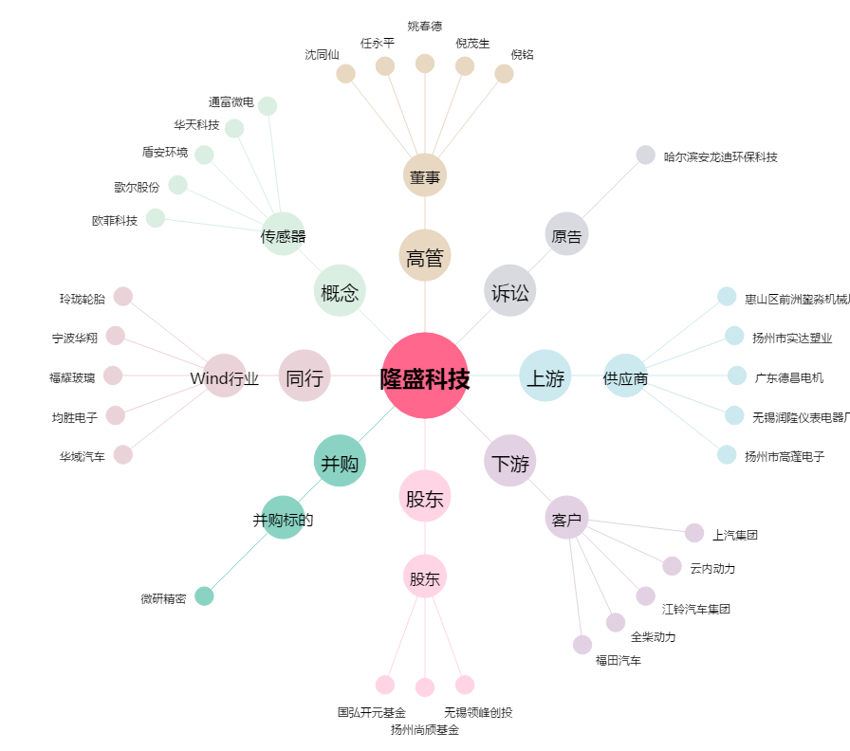
隆盛科技[300680.SZ] - 关系概览图

